关系图
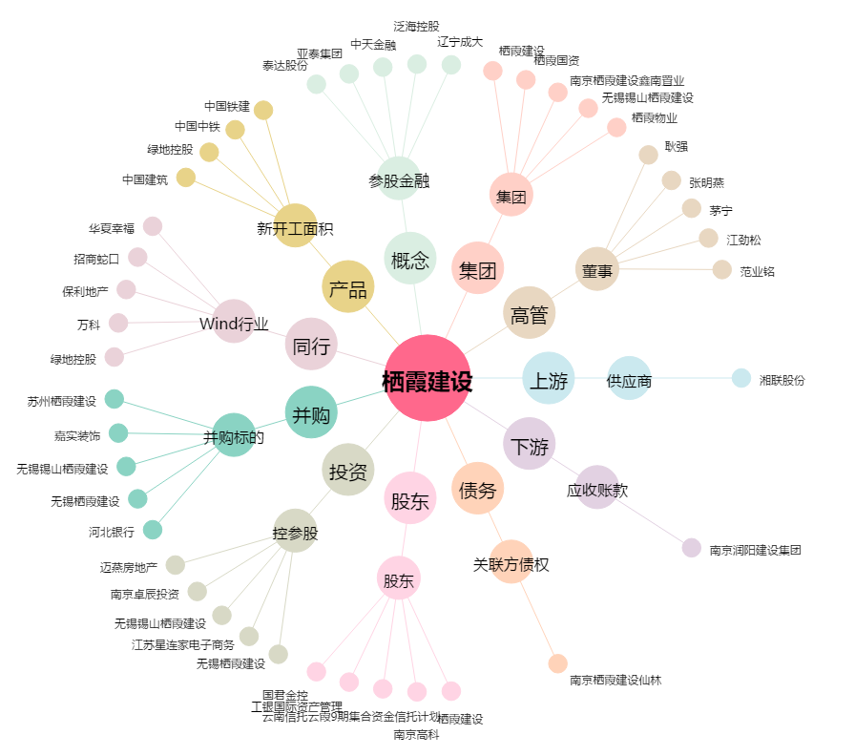
栖霞建设[600533.SH] - 关系概览图

